ヒトデ
バグ取りスイマー_仕様書_ギミック

仕様書：ヒトデ

トップページ
 | ヒトデ
ゲームリソース

ヒトデ | 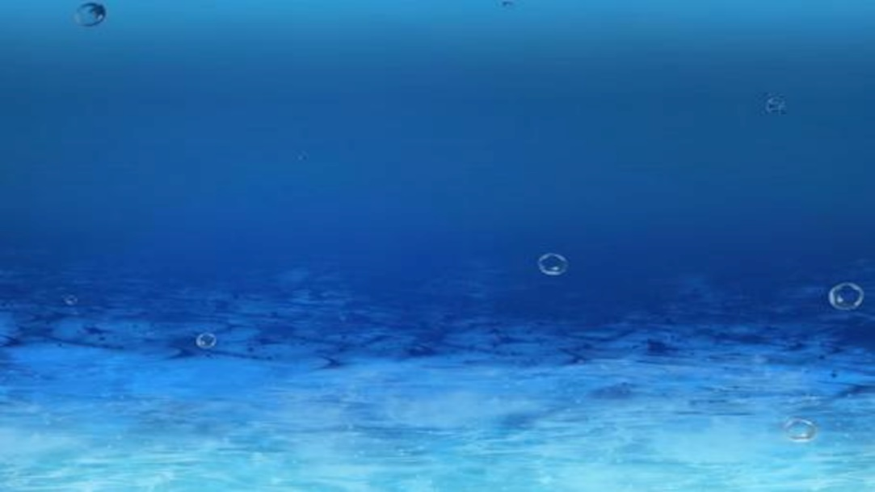
ギミックイメージ
ギミック：ヒトデ
ヒトデは「コードで線の上を通過する」事で取得可能となる。
取得したヒトデは「ステージ」や「エリア」の解放で必要となり、
一定以上ヒトデを取得する事で「ステージ」や「エリア」が解放する。
鰓コード
S
G
サンショウコード

パワーシェル

エビダンス

ジョーシー
ステージ内に出現するヒトデの上限個数は「5個」

ヒトデ取得可能判定(有効/無効)について、ヒトデの彩度で表現する。
無効：彩度 0%
有効：彩度 100%

コード
ヒトデ

ステージクリアしていない状態で「リトライ」や「ステージセレクトに戻る」
を行うと、ヒトデの取得数はリセットする。
ステージクリア後、リトライを行い、そのステージでこれまでの
「ヒトデ取得数」が上回った場合、ヒトデ取得数の記録を更新する
(ハイスコア更新制度)
ギミックイメージ

S
G

画面のイメージ

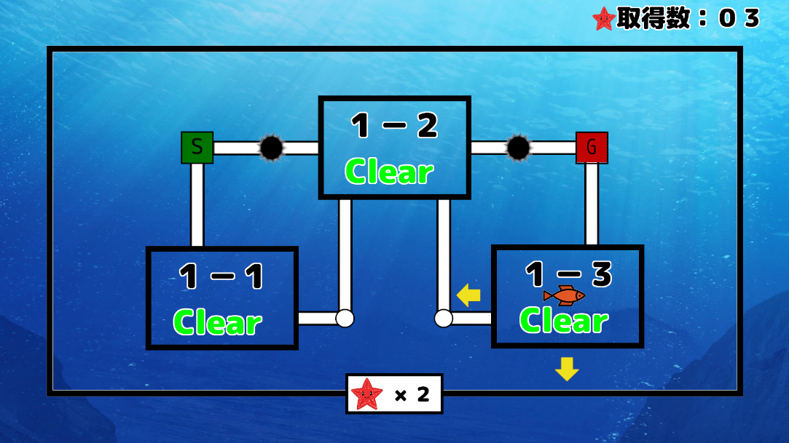

これまで取得した「ヒトデ」の数は「ステージセレクト」や
「メインシーン」の画面右上に表示する (要調整)

 | ヒトデゲート

 | 

ギミックイメージ
ギミック：ヒトデゲート
ヒトデゲートは「一定数のヒトデを集めないと扉やゴールが開かない」
仕組みである。
例：左の画像はスタートノードからコールノードまでコードを繋げた際、
３体以上のヒトデを取得する必要がある。
S
G
×３

ヒトデはステージ毎に獲得数が記録されてロボットの部品の結合時に
使用する。

鰓コード
バグ取りスイマー_仕様書_ギミック

仕様書：鰓コード

トップページ
 | 鰓コード
ゲームリソース

ヒトデ
ギミックイメージ
鰓コード
S
G
サンショウコード
ギミック：鰓コード
鰓コードはコードを繋げた際、信号が通らなくなるコードを表す
パワーシェル

エビダンス

ジョーシー

現時点では「コードを繋げないとエラーコードかどうか分からない」
挙動を想定

コード

通常コードとエラーコードの違い

：通常コード
コードの接続判定が有効となる

：エラーコード
コードの接続判定が無効となる

サンショウコード
バグ取りスイマー_仕様書_ギミック

仕様書：サンショウコード

トップページ
 | サンショウコード
ゲームリソース

ヒトデ
ギミックイメージ
鰓コード
S
G
ギミック：サンショウコード
サンショウコードはスイマーが突ついてもコードが回転しない
サンショウコード

パワーシェル

エビダンス

ジョーシー

ステージ内で「パワーシェル」を取得している場合、
「パワーシェル」を消費して、90度回転させる事が可能
「パワーシェル」については「シート：パワーシェル」を参照

サンショウコード

通常コードとサンショウコードの違い

：通常コード
突くと回転する

突いても回転しない
パワーシェルを消費すると回転する
：サンショウコード

パワーシェル
バグ取りスイマー_仕様書_ギミック

仕様書：パワーシェル

トップページ
 | パワーシェル
ゲームリソース

ヒトデ
ギミックイメージ
鰓コード
S
G
サンショウコード

ギミック：パワーシェル
サンショウコードに対して使用する事ができる消費アイテム
Aボタン長押しで力を溜めて、サンショウコードに突く事でサンショウ
が壊れて、通常コードに変化する
パワーシェル

エビダンス

ジョーシー

パワーシェル
サンショウコード

「リトライ」する事でサンショウコードとパワーシェルは初期化する

ギミックイメージ

S
G

通常コード

サンショウコード破壊演出
スイマーは力を溜めて突く時、オレンジ色のオーラを纏う
パワーシェルで突いてサンショウコードを壊してから2秒後にオーラが消える

スイマーがパワーシェルで突いた瞬間、サンショウコードが壊れて、
サンゴ礁の破片が飛び散る

サンゴ礁の破片

サンショウコードが壊れてから3秒後に通常コードへ切り替わる

エビダンス
バグ取りスイマー_仕様書_ギミック

仕様書：エビダンス

トップページ
 | エビダンス
ゲームリソース

ヒトデ
ギミックイメージ
鰓コード
S
G
ギミック：エビダンス
エビダンスは「コード上で線の上を通過する」事で取得可能となる。
エビダンスはステージ上にある全てのエビダンスを取得しないと
バグ虫が出現しない。
サンショウコード

パワーシェル

エビダンス

ジョーシー

エビダンス

バグ虫

ギミックイメージ

左のギミックイメージは「全てのエビダンスを取得した」時に
バグ虫が出現する為の画像
S
G

ジョーシー
バグ取りスイマー_仕様書_ギミック

仕様書：ジョーシー

トップページ
 | ジョーシー
ゲームリソース

ヒトデ
ギミックイメージ
鰓コード
S
G
ギミック：ジョーシー
ジョーシーはステージを徘徊してスイマーを襲う妨害ギミック
ジョーシーに触れると「GAMEOVER」になり、リスタート状態となる
(当たり判定を極力 小さくして、移動は直線的とする)
サンショウコード
イソギンチャク
パワーシェル

エビダンス

ジョーシー

ジョーシー

ジョーシーの索敵範囲と移動方向について

S
G
索敵範囲
ジョーシーの索敵範囲と巡回経路のイメージ
索敵範囲は楕円形で範囲をとり、巡回経路は直線的に動く
ジョーシーの巡回経路は複数のイソギンチャクを順番に通るルートになる。
(移動順が 時計回り or 反時計回りになるのかは要相談)
索敵範囲の楕円形と巡回経路の線はゲーム内で表示しない

巡回経路

ジョーシーの行動パターン

①
①スイマーを見つけるまでは一定エリアを巡回
一定エリアについては複数のイソギンチャクを順番に巡るイメージ

！
②

②スイマーがジョーシーの索敵範囲に入った時、発見状態となる。

③

③ジョーシーがスイマーを発見した場所にロックオンする。
ロックオンした時、ロックオンした場所にUIで表現する。
(表現方法は要調整)
ロックオンした瞬間にジョーシーが勢いを付ける為に後ろへ下がり
溜めモーションを行う。(時間は3秒)

④

④溜めモーションが完了した直後に攻撃を行う。
攻撃は直線移動で行い、移動速度は要調整とする。
攻撃終了後は①に戻る。

